羽翼系统
羽翼系统
简介： | 通过一定条件解锁外观+可以消耗材料升级羽翼提升属性+可以装备羽翼装备提升属性。

系统界面

 |  | 羽翼形象展示 |  | 当前装备羽翼名称 |  | 羽翼通用背景 |  |  | 资源栏 |  |  |  |  | 返回上级按钮

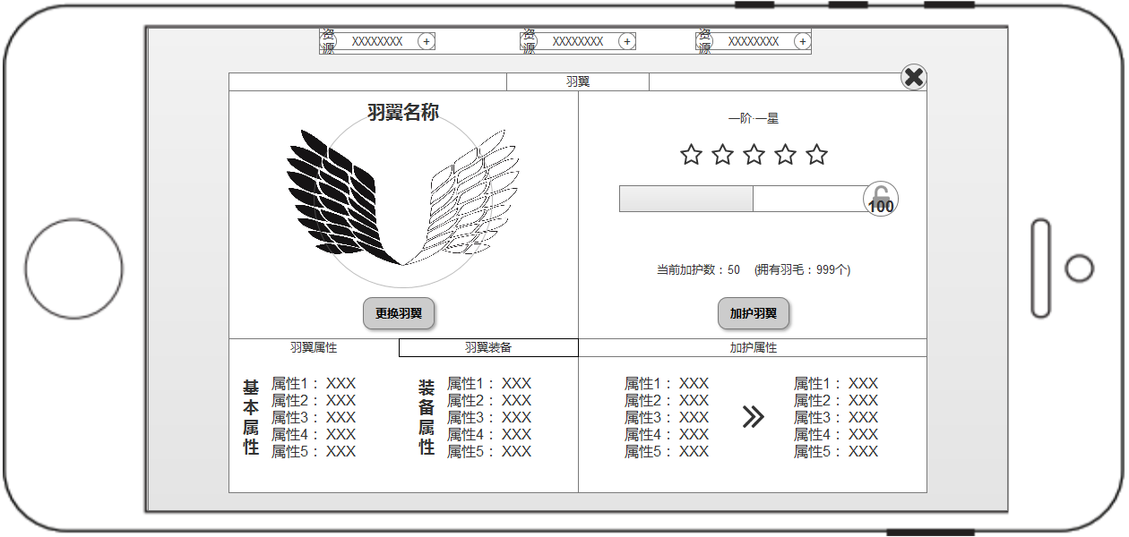

 |  |  |  |  |  |  |  |  |  |  |  |  |  |  | 当前进度描述

 |  |  |  |  |  |  |  |  |  |  |  |  |  |  | 当前星数+1颗星点亮一个

功能按钮+点击更换当前羽翼 |  |  |  |  |  |  |  |  |  |  |  |  |  |  | 加护度进度条+圆圈内为下级需要数量

 |  |  |  |  |  |  |  |  |  |  |  |  |  |  | 当前加护羽毛数量和拥有的羽毛数量显示

功能按钮+切换页签按钮 |  |  |  |  |  |  |  |  |  |  |  |  |  |  | 功能按钮+点击消耗羽毛提升加护值
 |  |  |  |  |  |  |  |  |  |  |  |  |  |  | 加护值满时变成“升星”“升阶”按钮

 |  |  | 羽翼基础属性展示列表 |  | 羽翼装备属性展示列表（无装备时不显示+基本属性居中显示） |  |  |  |  |  |  | 加护当前属性和下级属性

更换羽翼 |  |  |  | 羽翼加护 |  |  |  | 加护操作 |  |  |  | 动画相关
更换羽翼为跳转时装界面+选择装备羽翼。 |  |  |  | 羽翼加护是一个成长系统+可提升固定属性。 |  |  |  | 条件 |  | 结果 |  | 点击加护羽翼后进度条会增长。
羽翼的基础属性是固定的。 |  |  |  | 加护系统通过消耗羽毛进行升星。 |  |  |  | 拥有羽翼＜升星需要 |  | 全部填充 |  | 进度条填满后+锁会发光。
只有解锁的羽翼才能装备。 |  |  |  | 羽翼一阶包含5星+满星后可以升阶。 |  |  |  | 拥有羽翼≥升星需要 |  | 按需填充 |  | 点击“升星”或“升阶”后锁打开+进度条发光渐隐后+显示下级进度条。
直接在时装界面更换羽翼+也会更改这里的羽翼。 |  |  |  | 加护等级升阶后会解锁相应羽翼时装。 |  |  |  | 拥有羽翼=0 |  | 错误提示 |  | 星星顺序点亮+升阶的话整行星星发光渐隐后+星星点亮归零。
 |  |  |  |  |  |  |  |  |  |  |  | 升星升阶需要读取相应的文字。

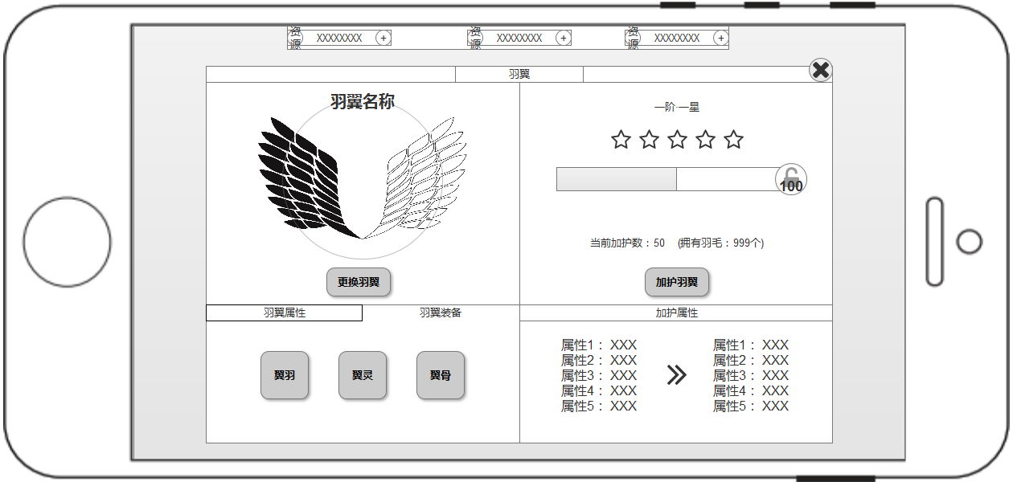

 | 点击页签按钮切换

 |  |  |  | 点击装备框弹出羽翼装备栏，点击后加选中特效

 |  |  |  |  |  |  |  |  |  |  |  |  |  | 装备排序为已装备＞等级从高到抵
 |  |  |  |  |  |  |  | 选中装备加选中特效
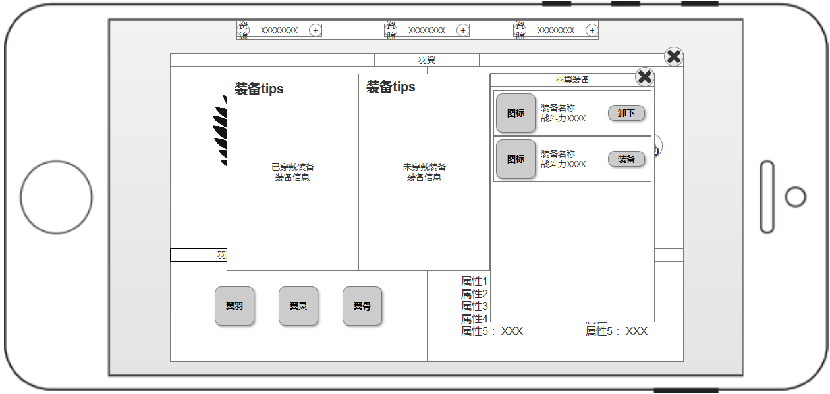

 |  |  |  |  |  |  |  |  |  |  |  |  |  |  | 已装备的装备按钮为“卸下”
 |  |  |  |  |  |  |  |  |  |  |  |  |  |  | 未装备的装备按钮为“装备”
 |  |  |  |  |  |  |  |  |  |  |  |  |  |  | 如果该装备不满足装备条件，点击装备弹出错误提示
 |  |  |  |  |  |  |  |  |  |  |  |  |  |  | “无法穿戴此装备”

 |  |  |  | 根据点击的装备类型筛选

羽翼装备
羽翼装备分为三个。
羽翼装备为随机生成。
羽翼装备的需求后续文档给出。

羽翼相关数值 |  |  |  | 羽毛获取 |  |  |  |  |  | 羽毛升品
羽翼初期投放10个品阶。 |  |  |  | 出处 |  | 数量/日 | 备注 |  |  | 品阶 | 需求羽毛 | 需要天数 | 总天数
玩法解锁时结算1品阶0星翅膀。 |  |  |  | 特定副本掉落（绑定） |  | 10~30 | 随玩家实力增长 |  |  | 1 | 20 | 1~2 | 1~2
每个品阶对应1个时装翅膀+总共10种翅膀。 |  |  |  | 野外BOSS掉落（非绑定） |  | 30~100 | 随玩家实力增长 |  |  | 2 | 30 | 1~2 | 2~4
每日活跃玩家最少需要 |  |  |  |  |  |  |  |  |  | 3 | 50 | 2~5 | 4~9
 |  |  |  |  |  |  |  |  |  | 4 | 80 | 2~8 | 6~17
 |  |  |  |  |  |  |  |  |  | 5 | 120 | 3~8 | 9~25
 |  |  |  |  |  |  |  |  |  | 6 | 200 | 4~10 | 13~35
 |  |  |  |  |  |  |  |  |  | 7 | 320 | 6~15 | 19~50
 |  |  |  |  |  |  |  |  |  | 8 | 480 | 6~16 | 25~66
 |  |  |  |  |  |  |  |  |  | 9 | 680 | 7~20 | 32~86
 |  |  |  |  |  |  |  |  |  | 10 | 920 | 8~30 | 40~116

